Rotación Eje Y Coord Cámara
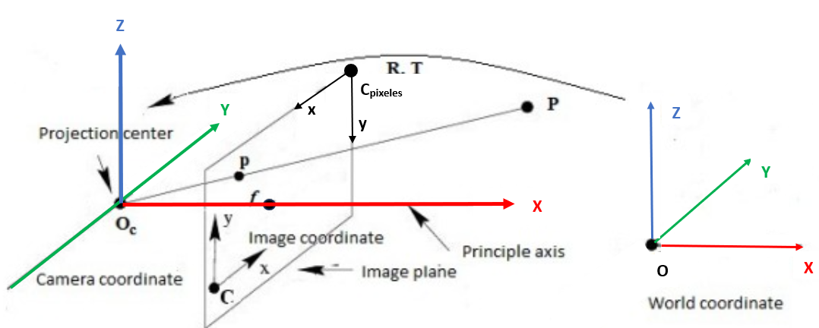

Script
getRealCoords.py |  |  |  |  |  | get3Dpoint.py
Píxeles en Coordenadas Homogéneas |  |  | Coordenada Mundo (m) |  |  | Píxeles en Coordenadas Homogéneas |  |  | Coordenada Mundo (mm)
X | Y | Z | X | Y | Z | X | Y | Z | X | Y | Z
256 | 256 | 1 | 28.90 | 29.00 | 0.5 | 256 | 256 | 1 | 135.33 | 83.65 | 0
300 | 300 | 1 | 33.90 | 34.01 | 0.5 | 300 | 300 | 1 | 168.76 | 118.62 | 0
150 | 200 | 1 | 16.85 | 22.63 | 0.5 | 150 | 200 | 1 | 92.67 | -1.17 | 0
50 | 450 | 1 | 5.49 | 51.09 | 0.5 | 50 | 450 | 1 | 284.66 | -64.72 | 0

 |  |  | getRealCoords.py |  |  | get3Dpoint.py |  |  | Diferencia
Píxeles en Coordenadas Homogéneas |  |  | Coordenada Mundo (mm) |  |  | Coordenada Mundo (mm) |  |  | Coordenada Mundo (mm) |  |  | Coordenada Mundo (cm)
X | Y | Z | X | Y | Z | X | Y | Z | X | Y | Z | X | Y | Z
256 | 256 | 1 | 28900.00 | 29000.00 | 500 | 135.33 | 83.65 | 0 | 28764.67 | 28916.35 | 500.00 | 2876.467 | 2891.635 | 50
300 | 300 | 1 | 33900.00 | 34010.00 | 500 | 168.76 | 118.62 | 0 | 33731.24 | 33891.38 | 500.00 | 3373.124 | 3389.138 | 50
150 | 200 | 1 | 16850.00 | 22630.00 | 500 | 92.67 | -1.17 | 0 | 16757.33 | 22631.17 | 500.00 | 1675.733 | 2263.117 | 50
50 | 450 | 1 | 5490.00 | 51090.00 | 500 | 284.66 | -64.72 | 0 | 5205.34 | 51154.72 | 500.00 | 520.534 | 5115.472 | 50

 |  |  | Diferencia
Píxeles en Coordenadas Homogéneas |  |  | Coordenada Mundo (mm) |  |  | Coordenada Mundo (cm) |  |  | Coordenada Mundo (m)
X | Y | Z | X | Y | Z | X | Y | Z | X | Y | Z
256 | 256 | 1 | 28764.67 | 28916.35 | 500.00 | 2876.47 | 2891.64 | 50.00 | 28.76467 | 28.91635 | 0.5
300 | 300 | 1 | 33731.24 | 33891.38 | 500.00 | 3373.12 | 3389.14 | 50.00 | 33.73124 | 33.89138 | 0.5
150 | 200 | 1 | 16757.33 | 22631.17 | 500.00 | 1675.73 | 2263.12 | 50.00 | 16.75733 | 22.63117 | 0.5
50 | 450 | 1 | 5205.34 | 51154.72 | 500.00 | 520.53 | 5115.47 | 50.00 | 5.20534 | 51.15472 | 0.5

 |  |  | get3Dpoint.py
Píxeles en Coordenadas Homogéneas |  |  | Coordenadas Reales (mm) |  |  | Coordenada Mundo (mm) |  |  | Coordenada Mundo Aprox (mm)
X | Y | Z | X | Y | Z | X | Y | Z | X | Y | Z
256 | 256 | 1 | 590 | 90 | 390 | -253.19 | 0.122 | -290.82 | -32.2 | 10.24 | 0
300 | 300 | 1 | 515 | 35 | 390 | -253.015 | 0.36 | -290.98 | -6.05 | 31.59 | 0
150 | 200 | 1 | 655 | 170 | 390 | -253.627 | -0.1805 | -290.045 | -86.58 | -13.67 | 0
50 | 450 | 1 | 355 | 170 | 390 | -254.0355 | 1.171 | -290.095 | -129.04 | 81.25 | 0

 |  |  | get3Dpoint.py con rotation_matrix introducida manualmente
Píxeles en Coordenadas Homogéneas |  |  | Coordenadas Reales (mm) |  |  | Coordenada Mundo (mm) |  |  | Coordenada Mundo Aprox (mm)
X | Y | Z | X | Y | Z | X | Y | Z | X | Y | Z
256 | 256 | 1 | 590 | 90 | 390 | 252.757 | 0.122 | -291.21 | -36.11 | 11.49 | 0
300 | 300 | 1 | 515 | 35 | 390 | 252.94 | 0.36 | -291.05 | -6.18 | 32.24 | 0
150 | 200 | 1 | 655 | 170 | 390 | 252.32 | -0.1805 | -291.58 | -122.16 | -19.29 | 0
50 | 450 | 1 | 355 | 170 | 390 | 251.91 | 1.17 | -291.94 | -228.05 | 143.59 | 0

 |  |  | get3Dpoint.py con rotation_matrix introducida manualmente
Píxeles en Coordenadas Homogéneas |  |  | Coordenadas Reales (mm) |  |  | Coordenada Mundo (mm) (-41º Rotación) |  |  | Coordenada Mundo (mm) (41º Rotación)
X | Y | Z | X | Y | Z | X | Y | Z | X | Y | Z
256 | 256 | 1 | 590 | 90 | 390 | 252.757 | 0.122 | -291.21 | -253.19 | 0.122 | -290.82
300 | 300 | 1 | 515 | 35 | 390 | 252.94 | 0.36 | -291.05 | -253.015 | 0.36 | -290.98
150 | 200 | 1 | 655 | 170 | 390 | 252.32 | -0.1805 | -291.58 | -253.627 | -0.1805 | -290.045
50 | 450 | 1 | 355 | 170 | 390 | 251.91 | 1.17 | -291.94 | -254.0355 | 1.171 | -290.095

 |  |  | get3Dpoint.py con rotation_matrix introducida manualmente
Coordenadas Reales (mm) |  |  | Coordenada Mundo (mm) (-41º Rotación) |  |  | Coordenada Mundo (mm) (41º Rotación)
X | Y | Z | X | Y | Z | X | Y | Z
590 | 90 | 390 | 252.757 | 0.122 | -291.21 | -253.19 | 0.122 | -290.82
515 | 35 | 390 | 252.94 | 0.36 | -291.05 | -253.015 | 0.36 | -290.98
655 | 170 | 390 | 252.32 | -0.1805 | -291.58 | -253.627 | -0.1805 | -290.045
355 | 170 | 390 | 251.91 | 1.17 | -291.94 | -254.0355 | 1.171 | -290.095

Rotación Eje X Coord Cámara
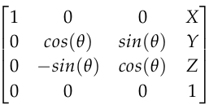
 |  |  |  |  | Grados (°) | Radianes (rad)
 |  |  |  | Theta (q) | 41 | 0.71558499332

 |  |  |  | X (mm) | Y (mm) | Z (mm)
 |  |  |  | 0 | 0 | 390

 |  |  |  | Matriz R
 |  |  |  | 1 | 0 | 0
 |  |  |  | 0 | 0.75470958022 | 0.65605902899
 |  |  |  | 0 | -0.65605902899 | 0.75470958022

 |  |  |  |  |  | get3Dpoint.py con rotation_matrix introducida manualmente
Píxeles en Coordenadas Homogéneas |  |  | Coordenadas Reales (mm) |  |  | Coordenada Mundo (mm) (-41º Rotación) |  |  | Coordenada Mundo Aprox (mm) (-41º Rotación)
X | Y | Z | X | Y | Z | X | Y | Z | X | Y | Z
256 | 256 | 1 | 590 | 90 | 390 | -0.28989372 | -252.884154 | -291.096169 | -26.33 | 14.7 | 0
300 | 300 | 1 | 515 | 35 | 390 | -0.0520558769 | -252.704655 | -291.252205 | -4.97 | 45.52 | 0
150 | 200 | 1 | 655 | 170 | 390 | -0.86286669 | -253.11260619 | -290.8975785 | -73.85 | -20.47 | 0
50 | 450 | 1 | 355 | 170 | 390 | -1.40340723 | -252.09272838 | -291.78414476 | -161.83 | 178.89 | 0

 |  |  |  |  |  | get3Dpoint.py con rotation_matrix introducida manualmente
Píxeles en Coordenadas Homogéneas |  |  | Coordenadas Reales (mm) |  |  | Coordenada Mundo (mm) (41º Rotación) |  |  | Coordenada Mundo Aprox (mm) (41º Rotación)
X | Y | Z | X | Y | Z | X | Y | Z | X | Y | Z
256 | 256 | 1 | 590 | 90 | 390 | -0.28989372 | 253.06857 | -290.935859 | -25.09 | 14.01 | 0
300 | 300 | 1 | 515 | 35 | 390 | -0.0520558769 | 253.248068 | -290.779823 | -4.31 | 39.47 | 0
150 | 200 | 1 | 655 | 170 | 390 | -0.86286669 | 252.84011706 | -291.13444969 | -79.31 | -21.99 | 0
50 | 450 | 1 | 355 | 170 | 390 | -1.40340723 | 253.85999487 | -290.24788344 | -101.02 | 111.67 | 0

Rotacion Eje X Coord Mundo
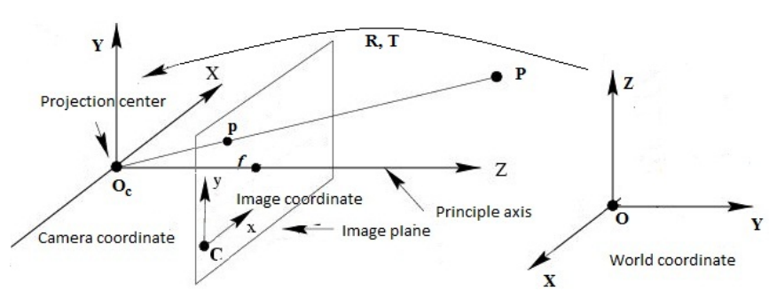
 |  |  |  |  |  |  |  |  |  |  |  | Grados (°) | Radianes (rad)
 |  |  |  |  |  |  |  |  |  |  | Theta (q) | 41 | 0.71558499332

 |  |  |  |  |  |  |  |  |  |  | X (mm) | Y (mm) | Z (mm)
 |  |  |  |  |  |  |  |  |  |  | 0 | 0 | 390

 |  |  |  |  |  |  |  |  |  |  | Matriz R
 |  |  |  |  |  |  |  |  |  |  | 1 | 0 | 0
 |  |  |  |  |  |  |  |  |  |  | 0 | 0.75470958022 | 0.65605902899
 |  |  |  |  |  |  |  |  |  |  | 0 | -0.65605902899 | 0.75470958022

Píxeles en Coordenadas Homogéneas |  |  | Coordenadas Reales (mm)
X | Y | Z | X | Y | Z
256 | 256 | 1 | -90 | 590 | 390
300 | 300 | 1 | -35 | 515 | 390
150 | 200 | 1 | -170 | 655 | 390
50 | 450 | 1 | -170 | 355 | 390

get3Dpoint.py con rotation_matrix introducida manualmente |  |  |  |  |  | get3Dpoint.py con rotation_matrix introducida manualmente
Coordenada Mundo (mm) (-41º Rotación) |  |  | Coordenada Mundo Aprox (mm) (-41º Rotación) |  |  | Coordenada Mundo (mm) (41º Rotación) |  |  | Coordenada Mundo Aprox (mm) (41º Rotación)
X | Y | Z | X | Y | Z | X | Y | Z | X | Y | Z
-0.28989372 | -252.884154 | -291.096169 | -26.33 | 14.7 | 0 | -0.28989372 | 253.06857 | -290.935859 | -25.09 | 14.01 | 0
-0.0520558769 | -252.704655 | -291.252205 | -4.97 | 45.52 | 0 | -0.0520558769 | 253.248068 | -290.779823 | -4.31 | 39.47 | 0
-0.86286669 | -253.11260619 | -290.8975785 | -73.85 | -20.47 | 0 | -0.86286669 | 252.84011706 | -291.13444969 | -79.31 | -21.99 | 0
-1.40340723 | -252.09272838 | -291.78414476 | -161.83 | 178.89 | 0 | -1.40340723 | 253.85999487 | -290.24788344 | -101.02 | 111.67 | 0


 |  |  |  |  |  |  | Grados (°) | Radianes (rad)
 |  |  |  |  |  | Theta (q) | 41 | 0.71558499332

 |  |  |  |  |  | X (mm) | Y (mm) | Z (mm)
 |  |  |  |  |  | 0 | 0 | 390

 |  |  |  |  |  | Matriz R
 |  |  |  |  |  | 1 | 0 | 0
 |  |  |  |  |  | 0 | 0.75470958022 | -0.65605902899
 |  |  |  |  |  | 0 | 0.65605902899 | 0.75470958022

get3Dpoint.py con rotation_matrix introducida manualmente |  |  |  |  |  | get3Dpoint.py con rotation_matrix introducida manualmente
Coordenada Mundo (mm) (-41º Rotación) |  |  | Coordenada Mundo Aprox (mm) (-41º Rotación) |  |  | Coordenada Mundo (mm) (41º Rotación) |  |  | Coordenada Mundo Aprox (mm) (41º Rotación)
X | Y | Z | X | Y | Z | X | Y | Z | X | Y | Z
-0.28989372 | 253.06857 | -290.935859 | -25.09 | 14.01 | 0 | -0.28989372 | -252.884154 | -291.096169 | -26.33 | 14.7 | 0
-0.0520558769 | 253.248068 | -290.779823 | -4.31 | 39.47 | 0 | -0.0520558769 | -252.704655 | -291.252205 | -4.97 | 45.52 | 0
-0.86286669 | 252.84011706 | -291.13444969 | -79.31 | -21.99 | 0 | -0.86286669 | -253.11260619 | -290.8975785 | -73.85 | -20.47 | 0
-1.40340723 | 253.85999487 | -290.24788344 | -101.02 | 111.67 | 0 | -1.40340723 | -252.09272838 | -291.78414476 | -161.83 | 178.89 | 0

pinhole
 | Grados (°) | Radianes (rad)
Theta (q) | 22 | 0.38397243544

X (mm) | Y (mm) | Z (mm)
0 | 0 | -265

Matriz R
1 | 0 | 0
0 | 0.92718385457 | 0.37460659342
0 | -0.37460659342 | 0.92718385457

pinhole.py con posición Z de la cámara negativa |  |  |  |  |  |  |  |  |  | pinhole.py con posición Z de la cámara positiva
Coordenadas Reales (mm) |  |  | Coordenada Mundo (mm) (22º Rotación) |  |  | Coordenada Mundo (mm) (-22º Rotación) |  |  |  | Coordenadas Reales (mm) |  |  | Coordenada Mundo (mm) (22º Rotación) |  |  | Coordenada Mundo (mm) (-22º Rotación)
X | Y | Z | X | Y | Z | X | Y | Z |  | X | Y | Z | X | Y | Z | X | Y | Z
300 | 0 | 0 | 35.51 | 24.51 | 0 | -196.08 | 30.59 | 0 |  | 300 | 0 | 0 | -35.51 | -24.83 | 0 | 195.14 | -30.56 | 0
400 | 0 | 0 | 73.47 | 25.52 | 0 | -144.74 | 28.01 | 0 |  | 400 | 0 | 0 | -72.43 | -26.49 | 0 | 144.33 | -28.73 | 0
500 | 0 | 0 | 102.16 | 26.52 | 0 | -112.8 | 27.6 | 0 |  | 500 | 0 | 0 | -101.42 | -27.54 | 0 | 112.42 | -27.23 | 0
600 | 0 | 0 | 124.42 | 26.94 | 0 | -89.74 | 26.09 | 0 |  | 600 | 0 | 0 | -124.82 | -27.31 | 0 | 90.1 | -26.44 | 0

pinhole.py con posición Z de la cámara negativa |  |  |  |  |  |  |  |  |  | pinhole.py con posición Z de la cámara positiva
Coordenadas Reales (mm) |  |  | Coordenada Mundo (mm) (22º Rotación) |  |  | Coordenada Mundo (mm) (-22º Rotación) |  |  |  | Coordenadas Reales (mm) |  |  | Coordenada Mundo (mm) (22º Rotación) |  |  | Coordenada Mundo (mm) (-22º Rotación)
X | Y | Z | X | Y | Z | X | Y | Z |  | X | Y | Z | X | Y | Z | X | Y | Z
500 | 50 | 0 | 101.79 | 51.25 | 0 | -112.4 | 51.97 | 0 |  | 600 | 50 | 0 | -101.79 | -51.6 | 0 | 112.41 | -51.62 | 0
500 | 100 | 0 | 102.91 | 76.81 | 0 | -111.27 | 77.65 | 0 |  | 600 | 100 | 0 | -102.91 | -76.81 | 0 | 111.27 | -77.3 | 0
500 | 150 | 0 | 104.41 | 102.84 | 0 | -110.13 | 102.55 | 0 |  | 600 | 150 | 0 | -104.41 | -102.14 | 0 | 110.5 | -102.96 | 0
500 | 200 | 0 | 105.91 | 127.57 | 0 | -108.23 | 127.96 | 0 |  | 600 | 200 | 0 | -105.16 | -128.84 | 0 | 108.98 | -129.49 | 0
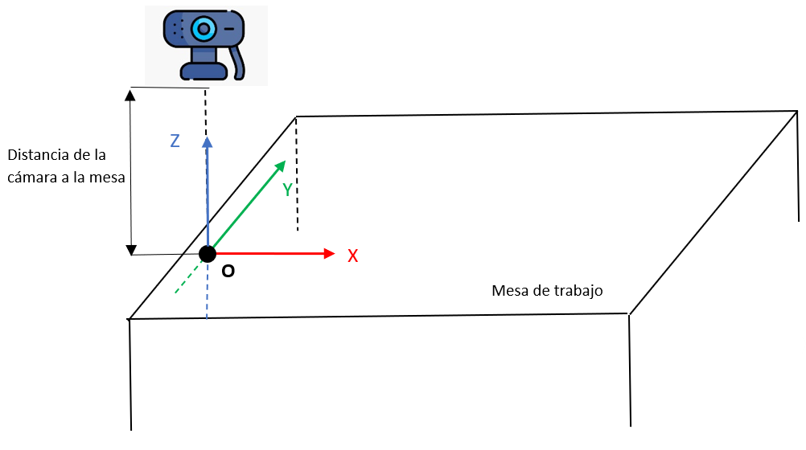
 |  |  |  |  |  |  | Grados (°) | Radianes (rad)
 |  |  |  |  |  | Theta (q) | 22 | 0.38397243544

 |  |  |  |  |  | X (mm) | Y (mm) | Z (mm)
 |  |  |  |  |  | 0 | 0 | -265

 |  |  |  |  |  | Matriz R
 |  |  |  |  |  | 1 | 0 | 0
 |  |  |  |  |  | 0 | 0.92718385457 | 0.37460659342
 |  |  |  |  |  | 0 | -0.37460659342 | 0.92718385457

pinhole.py con posición Z de la cámara negativa
Coordenadas Reales (mm) |  |  | Coordenada Mundo (mm) (22º Rotación)
X | Y | Z | X | Y | Z
300 | 0 | 0 | 35.51 | 24.51 | 0
400 | 0 | 0 | 73.47 | 25.52 | 0
500 | 0 | 0 | 102.16 | 26.52 | 0
600 | 0 | 0 | 124.42 | 26.94 | 0

pinhole.py con posición Z de la cámara negativa
Coordenadas Reales (mm) |  |  | Coordenada Mundo (mm) (22º Rotación)
X | Y | Z | X | Y | Z
500 | 50 | 0 | 51.25 | 101.79 | 0
500 | 100 | 0 | 76.81 | 102.91 | 0
500 | 150 | 0 | 102.84 | 104.41 | 0
500 | 200 | 0 | 127.57 | 105.91 | 0

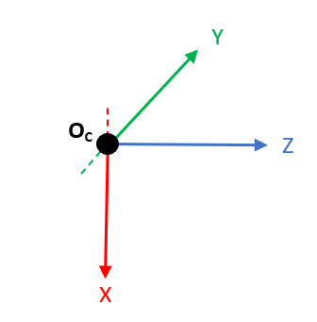
pinhole.py con posición Z de la cámara negativa |  |  |  |  |  |  | pinhole.py con posición Z de la cámara negativa
Coordenadas Reales (mm) |  |  | Coordenada Mundo (mm) (65º Rotación) |  |  |  | Coordenadas Reales (mm) |  |  | Coordenada Mundo (mm) (74º Rotación)
X | Y | Z | X | Y | Z |  | X | Y | Z | X | Y | Z
240 | 0 | 0 | 260.47 | 29.09 | 0 |  | 400 | 0 | 0 | 403.57 | -10.15 | 0
300 | 0 | 0 | 325.28 | 33.49 | 0 |  | 500 | 0 | 0 | 506.14 | -10.25 | 0
400 | 0 | 0 | 438.29 | 41.31 | 0 |  | 600 | 0 | 0 | 610.24 | -8.855 | 0
500 | 0 | 0 | 553.93 | 49.05 | 0 |  | 700 | 0 | 0 | 711.86 | -8.31 | 0
600 | 0 | 0 | 675.18 | 59.61 | 0

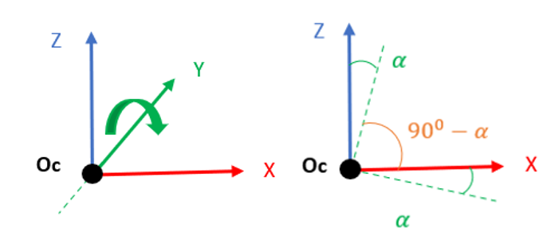
pinhole.py con posición Z de la cámara negativa |  |  |  |  |  |  | pinhole.py con posición Z de la cámara negativa
Coordenadas Reales (mm) |  |  | Coordenada Mundo (mm) (65º Rotación) |  |  |  | Coordenadas Reales (mm) |  |  | Coordenada Mundo (mm) (74º Rotación)
X | Y | Z | X | Y | Z |  | X | Y | Z | X | Y | Z
500 | 0 | 0 | 536.94 | 36.06 | 0 |  | 500 | 0 | 0 | 504.897 | -8.178 | 0
500 | 50 | 0 | 541.95 | 96.32 | 0 |  | 500 | 50 | 0 | 506.14 | 43.33 | 0
500 | 100 | 0 | 545.32 | 148.92 | 0 |  | 500 | 100 | 0 | 519.47 | 100.547 | 0
500 | 150 | 0 | 550.46 | 202.57 | 0 |  | 500 | 150 | 0 | 526.14 | 149.54 | 0
500 | 200 | 0 | 552.19 | 261.74 | 0 |  | 500 | 200 | 0 | 536.61 | 201.77 | 0

pinhole.py con posición Z de la cámara positiva
Coordenadas Reales (mm) |  |  | Coordenada Mundo (mm) (-65º Rotación)
X | Y | Z | X | Y | Z
300 | 0 | 0 | 1805.012 | -165.39 | 0
400 | 0 | 0 | 902.89 | -83.46 | 0
500 | 0 | 0 | 651.976 | -63.059 | 0
600 | 0 | 0 | 532.228 | -62.809 | 0

pinhole.py con posición Z de la cámara positiva rotada 180º
Coordenadas Reales (mm) |  |  | Coordenada Mundo (mm) (-65º Rotación)
X | Y | Z | X | Y | Z
300 | 0 | 0 | 430.18 | -56.11 | 0
400 | 0 | 0 | 621.26 | -70.507 | 0
500 | 0 | 0 | 853.38 | -88.13 | 0
600 | 0 | 0 | 1145.24 | -107.4 | 0

pinhole.py con posición Z de la cámara positiva rotada 180º
Coordenadas Reales (mm) |  |  | Coordenada Mundo (mm) (-115º Rotación)
X | Y | Z | X | Y | Z
300 | 0 | 0 | -959.775 | 108.17 | 0
400 | 0 | 0 | -601.997 | 68.668 | 0
500 | 0 | 0 | -463.672 | 51.373 | 0
600 | 0 | 0 | -394.298 | 43.987 | 0

pinhole.py con posición Z de la cámara positiva
Coordenadas Reales (mm) |  |  | Coordenada Mundo (mm) (-115º Rotación)
X | Y | Z | X | Y | Z
300 | 0 | 0 | -330.62 | 38.899 | 0
400 | 0 | 0 | -446.1 | 51.052 | 0
500 | 0 | 0 | -573.24 | 66.657 | 0
600 | 0 | 0 | -704.979 | 81.414 | 0

pinhole.py con posición Z de la cámara positiva
Coordenadas Reales (mm) |  |  | Coordenada Mundo (mm) (-115º Rotación)
X | Y | Z | X | Y | Z
400 | 0 | 0 | -447.324 | 49.27 | 0
400 | 50 | 0 | -448.548 | 107.57 | 0
400 | 100 | 0 | -456.01 | 165.426 | 0
400 | 150 | 0 | -458.54 | 224.121 | 0

 |  |  |  |  | pinhole.py con posición Z de la cámara negativa
 |  |  |  |  | Coordenadas Reales (mm) |  |  | Coordenada Mundo (mm) (74º Rotación)
 |  |  |  |  | X | Y | Z | X | Y | Z
 |  |  |  |  | 400 | 0 | 0 | 403.57 | -10.15 | 0
 |  |  |  |  | 500 | 0 | 0 | 506.14 | -10.25 | 0
 |  |  |  |  | 600 | 0 | 0 | 610.24 | -8.855 | 0
 |  |  |  |  | 700 | 0 | 0 | 711.86 | -8.31 | 0

 |  |  |  |  | pinhole.py con posición Z de la cámara negativa
 |  |  |  |  | Coordenadas Reales (mm) |  |  | Coordenada Mundo (mm) (74º Rotación)
 |  |  |  |  | X | Y | Z | X | Y | Z
 |  |  |  |  | 500 | 0 | 0 | 504.897 | -8.178 | 0
 |  |  |  |  | 500 | 50 | 0 | 506.14 | 43.33 | 0
 |  |  |  |  | 500 | 100 | 0 | 519.47 | 100.547 | 0
 |  |  |  |  | 500 | 150 | 0 | 526.14 | 149.54 | 0
 |  |  |  |  | 500 | 200 | 0 | 536.61 | 201.77 | 0

